关系图
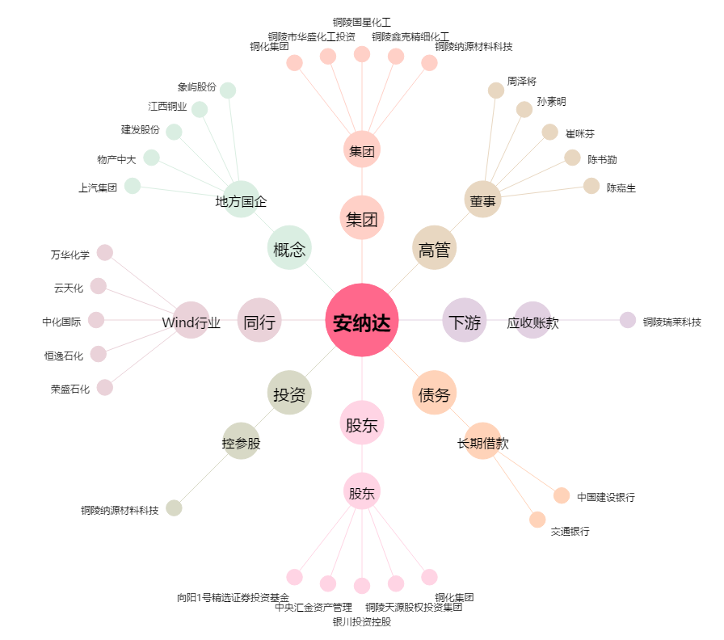
安纳达[002136.SZ] - 关系概览图

